Лист1
 |  |  |  | Т ср | t^2, c^2 | a^2, m^2 | t^2 | ср т | ср а |  | -25.66697963 | -0.035416666667 | 0.0012543402778 | 0.90903886188
 | 2.83 | 2.84 | 2.8 | 2.8233333333 | 7.9712111111 | 0.0025 | 7.9712111111 | 33.638190741 | 0.037916666667 |  | -20.315690741 | -0.027916666667 | 0.00077934027778 | 0.56714636651 | tср | Аср
 | 3.68 | 3.64 | 3.63 | 3.65 | 13.3225 | 0.01 | 13.3225 |  |  |  | -10.980590741 | -0.015416666667 | 0.00023767361111 | 0.16928410725 | 22.35 | 0.05
График зависимости квадрата периода колебаний
 | 4.79 | 4.72 | 4.77 | 4.76 | 22.6576 | 0.0225 | 22.6576 |  |  |  | 1.2505203704 | 0.0020833333333 | 4.3402777778E-06 | 0.0026052507716 | T2 | a2 | т-т | a-a | (t-t)2 | (t-t)*(a-a) | 1.88754
 | 5.91 | 5.9 | 5.91 | 5.9066666667 | 34.888711111 | 0.04 | 34.888711111 |  |  |  | 17.72292037 | 0.024583333333 | 0.00060434027778 | 0.4356884591 | 32 | 0.196 | 9.65 | 0.146 | 93.1225 | 1.4089
 | 7.16 | 7.18 | 7.16 | 7.1666666667 | 51.361111111 | 0.0625 | 51.361111111 |  |  |  | 37.98982037 | 0.052083333333 | 0.0027126736111 | 1.9786364776 | 23.7 | 0.01 | 1.35 | -0.04 | 1.8225 | -0.054
 | 8.44 | 8.52 | 8.43 | 8.4633333333 | 71.628011111 | 0.09 | 71.628011111 |  |  |  | t-t | a-a | a-a2 |  | 18.3 | 0.0036 | -4.05 | -0.0464 | 16.4025 | 0.18792
T^2
 |  |  |  |  |  |  |  |  |  |  |  |  |  |  | 15.4 | 0.0004 | -6.95 | -0.0496 | 48.3025 | 0.34472
т2 | t-t | a-a | t*a
658.79384331 | -25.66697963 | -0.035416666667 | 0.90903886188 | k= | 0.0013766241542 |  |  |  | -5.9569713247E-06 |  |  |  |  |  |  |  |  | 0.021316 |  |  | 68.565213854
412.72729027 | -20.315690741 | -0.027916666667 | 0.56714636651 | b= | -0.0083904792104 |  |  |  |  |  |  |  |  |  |  |  |  | 0.0016
120.57337302 | -10.980590741 | -0.015416666667 | 0.16928410725 |  |  |  |  |  |  |  |  |  |  |  |  |  |  | 0.00215296
1.5638011967 | 1.2505203704 | 0.0020833333333 | 0.0026052507716 |  |  |  |  |  |  |  |  |  |  |  |  |  |  | 0.00246016
314.10190645 | 17.72292037 | 0.024583333333 | 0.4356884591 |  |  |  |  |  |  | 726.37428613
1443.2264518 | 37.98982037 | 0.052083333333 | 1.9786364776

 |  |  |  |  |  |  |  |  | 1
 |  |  |  |  |  |  |  |  | 1

a^2

График зависимости квадрата периода колебаний

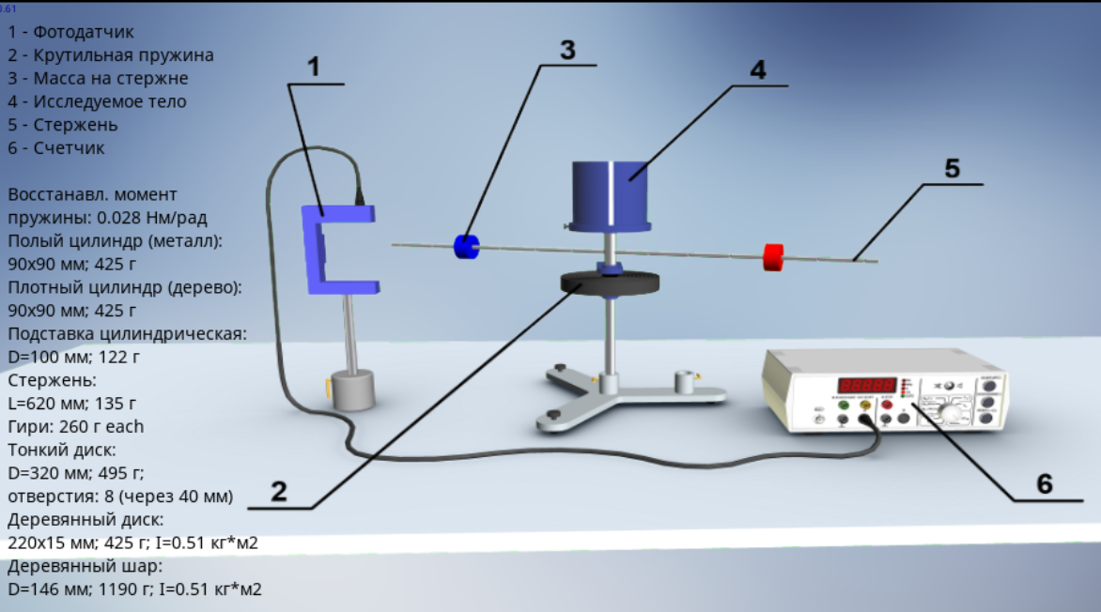

c^2


 |  | 0.14 | 5.66 | 5.64 | 5.68 | 5.66 | 0.0196 | 32.0356
 |  | 0.1 | 4.93 | 4.85 | 4.84 | 4.8733333333 | 0.01 | 23.749377778
 |  | 0.06 | 4.3 | 4.29 | 4.25 | 4.28 | 0.0036 | 18.3184
 |  | 0.02 | 3.94 | 3.94 | 3.92 | 3.9333333333 | 0.0004 | 15.471111111

аср | тср | а2 | т2 | т-т | а-а | ta | a*a
0.0084 | 22.393622222 | 0.0196 | 32.0356 | 9.6419777778 | 0.0112 | 0.10799015111 | 0.00012544 |  | 860.77248677
 |  | 0.01 | 23.749377778 | 1.3557555556 | 0.0016 | 0.0021692088889 | 0.00000256
 |  | 0.0036 | 18.3184 | -4.0752222222 | -0.0048 | 0.019561066667 | 0.00002304
 |  | 0.0004 | 15.471111111 | -6.9225111111 | -0.008 | 0.055380088889 | 0.000064

м^2

